Главная
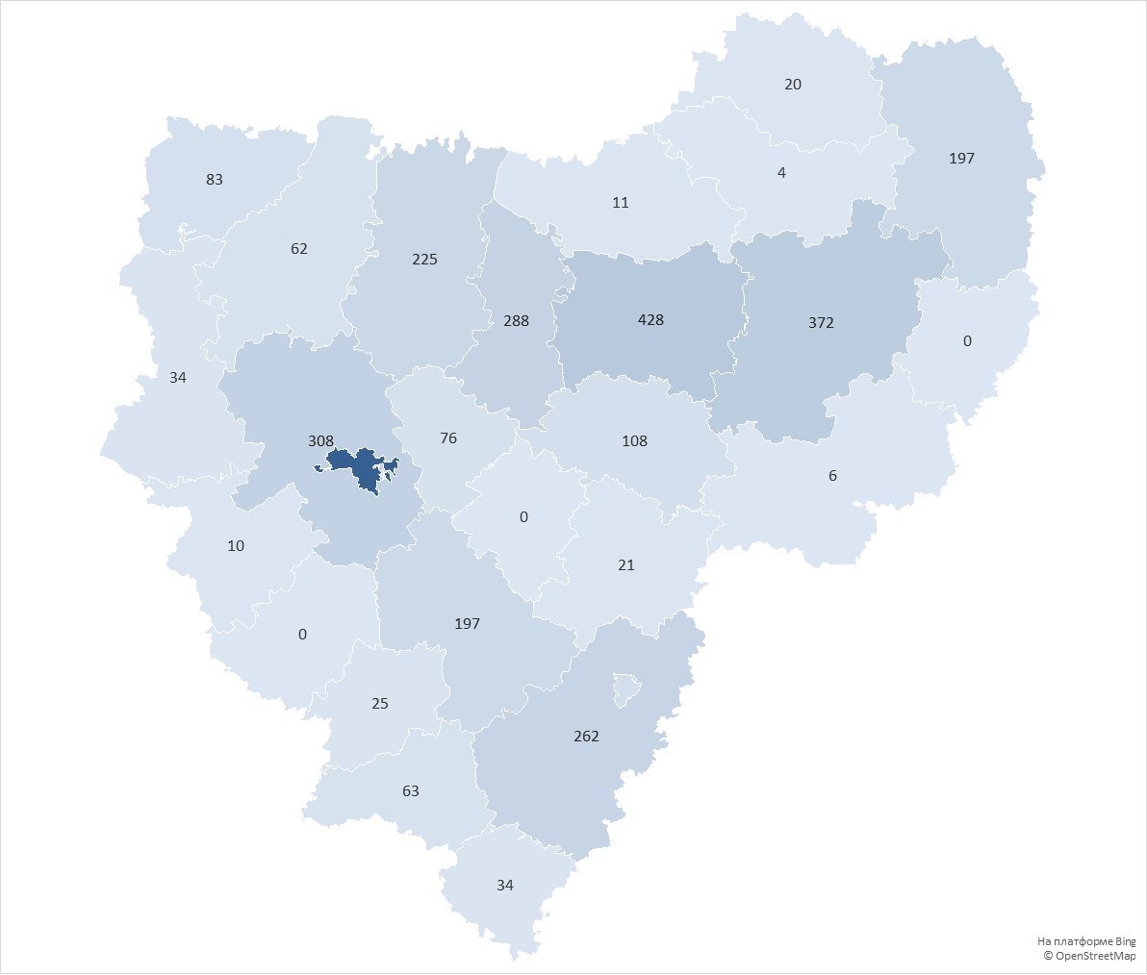
округ | Количество домов в управлении
городской округ Смоленск | 1959
Сафоновский округ | 428
Вяземский округ | 372
Смоленский округ | 308
Ярцевский округ | 288
Рославльский округ | 262
Духовщинский округ | 225
Гагаринский округ | 197
Починковский округ | 197
городской округ Десногорск | 112
Дорогобужский округ | 108
Велижский округ | 83
Кардымовский округ | 76
Шумячский округ | 63
Демидовский округ | 62
Руднянский округ | 34
Ершичский округ | 34
Хиславичский округ | 25
Ельнинский округ | 21
Сычевский округ | 20
Холм-Жирковский округ | 11
Краснинский округ | 10
Угранский округ | 6
Новодугинский округ | 4
Глинковский округ | 0
Монастырщинский округ | 0
Темкинский округ | 0
Всего: | 4905

